Sayfa1
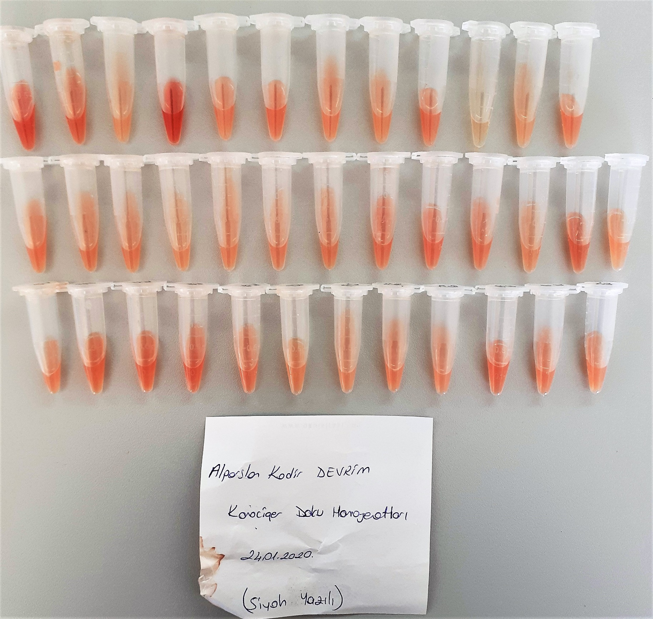
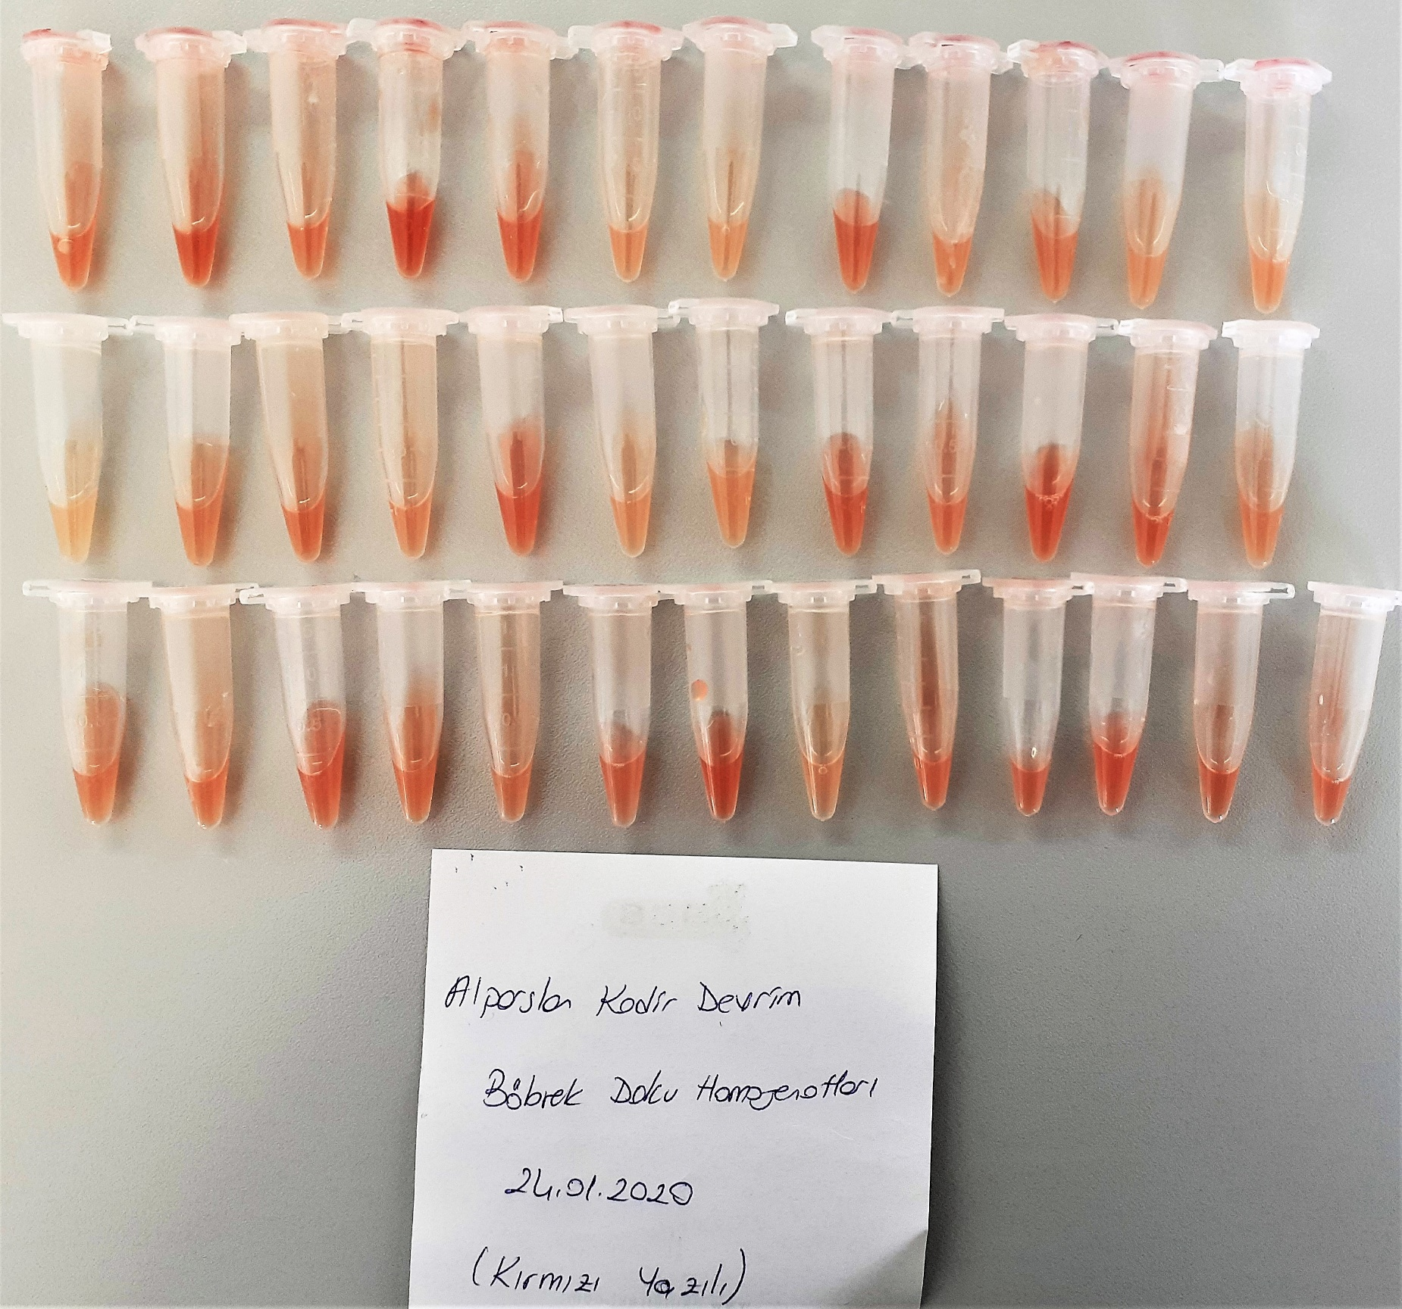
Numune Adı | TAS(mmol/L) | TOS (µmol/L) | OSI
(KC)-D1 | 1.21 | 10.98 | 0.907
(KC)-D2 | 1.19 | 8.6 | 0.723
(KC)-D3 | 1.05 | S.A. | S.A.
(KC)-D4 | 1.21 | 17.38 | 1.436
(KC)-D5 | 1.26 | S.A. | S.A. | Bu çalışmada "Relassay" marka kitler kullanılmıştır.
(KC)-D6 | 1.26 | 11.17 | 0.887 | TAS Kat.No: RL0017
(KC)-D7 | 1.17 | 5.58 | 0.477 | TOS Kat.Not: RL0024
(KC)-D8 | 1.18 | 4.47 | 0.379 | Kullanılan cihaz: Mindray marka BS300 model tam otomatik biyokimya cihazı
(KC)-D9 | 1.27 | S.A. | S.A.
(KC)-D10 | 0.96 | 7.02 | 0.731
(KC)-D11 | 1.26 | 0.54 | 0.043
(KC)-D12 | 1.63 | 12.69 | 0.779 |  | TAS: Total Antioxidant Status
(KC)-Y1 | 1.1 | 7 | 0.636 |  | TOS: Total Oxidant Status
(KC)-Y2 | 1.08 | S.A. | S.A. |  | OSI: Oxidative Stress INDEX
(KC)-Y3 | 1.28 | S.A. | S.A.
(KC)-Y4 | 1.31 | 0.87 | 0.066
(KC)-Y5 | 1.3 | 3 | 0.231 | S.A. : Sonuç Alınamadı
(KC)-Y6 | 1.02 | 8.12 | 0.796
(KC)-Y7 | 0.96 | S.A. | S.A.
(KC)-Y8 | 1.07 | S.A. | S.A.
(KC)-Y9 | 1.56 | 6.8 | 0.436
(KC)-Y10 | 1.35 | 4.07 | 0.301
(KC)-Y11 | 1.22 | 6.6 | 0.541
(KC)-Y12 | 1.25 | 15.32 | 1.226
(KC)-Y13 | 1.04 | 5.38 | 0.517
(KC)-K1 | 1.27 | 4.68 | 0.369
(KC)-K2 | 1.29 | S.A. | S.A.
(KC)-K3 | 1.35 | 18.21 | 1.349
(KC)-K4 | 1.21 | 14.51 | 1.199
(KC)-K5 | 1.16 | S.A. | S.A.
(KC)-K6 | 1.16 | 3.06 | 0.264
(KC)-K7 | 1.15 | 11.42 | 0.993
(KC)-K8 | 1.7 | S.A. | S.A.
(KC)-K9 | 1.14 | S.A. | S.A.
(KC)-K10 | 1.29 | S.A. | S.A.
(KC)-K11 | 1.19 | S.A. | S.A.
(KC)-K12 | 1.38 | S.A. | S.A.
(BÖB)-D1 | 0.84 | 12.36 | 1.471
(BÖB)-D2 | 0.9 | 15.88 | 1.764
(BÖB)-D3 | 0.71 | 8.42 | 1.186
(BÖB)-D4 | 0.93 | 11.46 | 1.232
(BÖB)-D5 | 0.97 | 4.81 | 0.496
(BÖB)-D6 | 0.96 | 12.44 | 1.296
(BÖB)-D7 | 0.73 | 10.56 | 1.447
(BÖB)-D8 | 1.02 | 8.87 | 0.870
(BÖB)-D9 | 1.01 | 3.02 | 0.299
(BÖB)-D10 | 1.06 | 8.39 | 0.792
(BÖB)-D11 | 0.95 | 11.58 | 1.219
(BÖB)-D12 | 1.08 | 9.84 | 0.911
(BÖB)-K1 | 0.75 | 6.3 | 0.840
(BÖB)-K2 | 0.99 | 12.01 | 1.213
(BÖB)-K3 | 0.99 | 3.72 | 0.376
(BÖB)-K4 | 0.98 | 10.97 | 1.119
(BÖB)-K5 | 0.81 | 1.5 | 0.185
(BÖB)-K6 | 0.85 | 11.96 | 1.407
(BÖB)-K7 | 0.88 | 2 | 0.227
(BÖB)-K8 | 0.9 | 3.52 | 0.391
(BÖB)-K9 | 0.76 | 5.17 | 0.680
(BÖB)-K10 | 0.85 | 4.94 | 0.581
(BÖB)-K11 | 1.05 | 10.38 | 0.989
(BÖB)-K12 | 0.97 | 5.48 | 0.565
(BÖB)-Y1 | 0.87 | 5.98 | 0.687
(BÖB)-Y2 | 0.71 | 14.05 | 1.979
(BÖB)-Y3 | 0.81 | 8.58 | 1.059
(BÖB)-Y4 | 0.84 | S.A. | S.A.
(BÖB)-Y5 | 0.83 | 7.72 | 0.930
(BÖB)-Y6 | 0.91 | 11.74 | 1.290
(BÖB)-Y7 | 0.88 | 9.36 | 1.064
(BÖB)-Y8 | 0.55 | 9.29 | 1.689
(BÖB)-Y9 | 0.69 | 3.9 | 0.565
(BÖB)-Y10 | 0.8 | 13.16 | 1.645
(BÖB)-Y11 | 1.01 | 16.44 | 1.628
(BÖB)-Y12 | 1.11 | 13.54 | 1.220
(BÖB)-Y13 | 0.72 | 10.41 | 1.446

